A_Decision
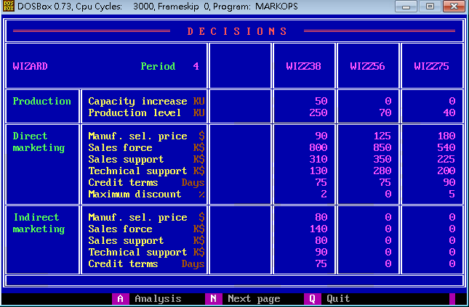
 | Z38 | Z56 | Z75
PC | 50 | 0 | 0
PV | 250 | 70 | 40
DMSP | 90 | 125 | 180
DSF | 800 | 850 | 540
DSS | 310 | 350 | 225
DTS | 130 | 280 | 200
DCT | 75 | 75 | 90
DMD | 2 | 0 | 5
IMSP | 80 | 0 | 0
ISF | 140 | 0 | 0
ISS | 80 | 0 | 0
ITS | 90 | 0 | 0
ICT | 75 | 0 | 0

B_SalesProduction
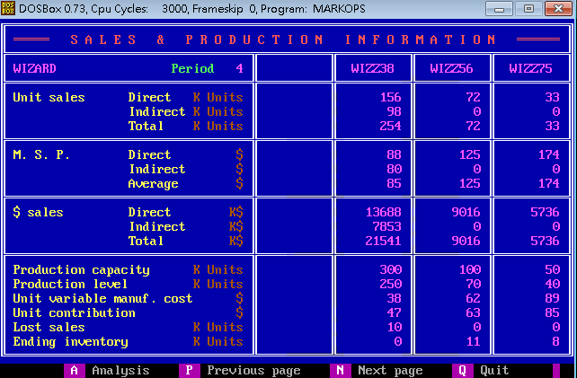
 | Z38 | Z56 | Z75
DUS | 156 | 72 | 33
IUS | 98 | 0 | 0
TUS | 254 | 72 | 33
DMSP | 88 | 125 | 174
IMSP | 80 | 0 | 0
AMSP | 85 | 125 | 174
DS | 13688 | 9016 | 5736
IS | 7853 | 0 | 0
TS | 21541 | 9016 | 5736
PC | 300 | 100 | 50
PV | 250 | 70 | 40
UVMC | 38 | 62 | 89
UC | 47 | 63 | 85
LS | 10 | 0 | 0
EI | 0 | 11 | 8

C_ProductContribution
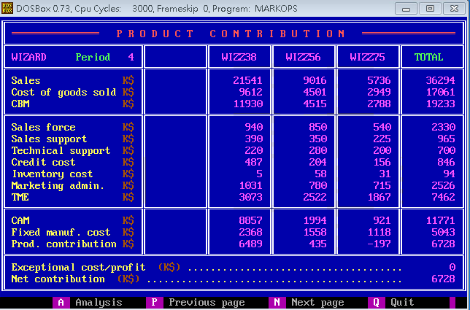
 | Z38 | Z56 | Z75 | Total
S | 21541 | 9016 | 5736 | 36294
CGS | 9612 | 4051 | 2949 | 17061
CBM | 11930 | 4515 | 2788 | 19233
SF | 940 | 850 | 540 | 2330
SS | 390 | 350 | 225 | 965
TS | 220 | 280 | 200 | 700
CC | 487 | 204 | 156 | 846
INV | 5 | 58 | 31 | 94
ADM | 1031 | 780 | 715 | 2526
TME | 3073 | 2522 | 1867 | 7462
CAM | 8857 | 1994 | 921 | 11771
FMC | 2368 | 1558 | 1118 | 5043
PC | 6489 | 435 | -197 | 6728
ECP |  |  |  | 0
NC |  |  |  | 6728

D_Cumulative
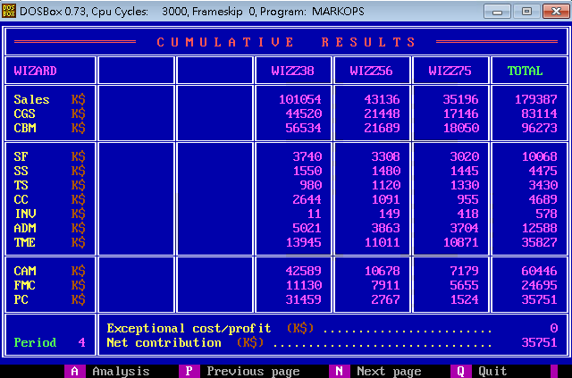
 | Z38 | Z56 | Z75 | Total
S | 101054 | 43136 | 35196 | 179387
CGS | 44520 | 21448 | 17146 | 83114
CBM | 56534 | 21689 | 18050 | 96273
SF | 3740 | 3308 | 3020 | 10068
SS | 1550 | 1480 | 1445 | 4475
TS | 980 | 1120 | 1330 | 3430
CC | 2644 | 1091 | 955 | 4689
INV | 11 | 149 | 418 | 578
ADM | 5021 | 3863 | 3704 | 2588
TME | 13945 | 11011 | 10871 | 35827
CAM | 42589 | 10678 | 7179 | 60446
FMC | 11130 | 7911 | 5655 | 24695
PC | 31459 | 2767 | 1524 | 35751
ECP |  |  |  | 0
NC |  |  |  | 35751

E_ProductSales
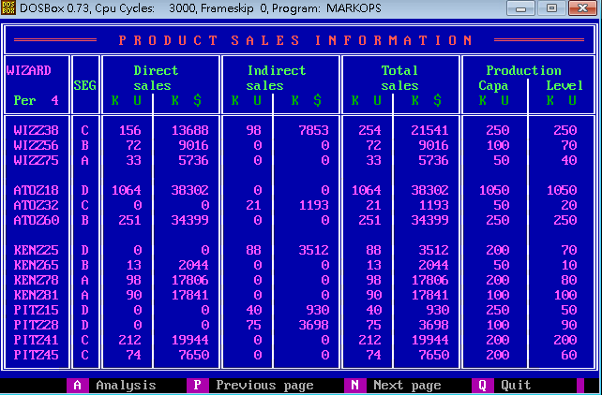
Company | Product | Seg | UDS | MDS | UIS | MIS | UTS | MTS | PC | PV
W | Z38 | C | 156 | 13688 | 98 | 7853 | 254 | 21541 | 250 | 250
W | Z56 | B | 72 | 9016 | 0 | 0 | 72 | 9016 | 100 | 70
W | Z75 | A | 33 | 5736 | 0 | 0 | 33 | 5736 | 50 | 40
A | Z18 | D | 1064 | 38302 | 0 | 0 | 1064 | 38302 | 1050 | 1050
A | Z32 | C | 0 | 0 | 21 | 1193 | 21 | 119 | 50 | 20
A | Z60 | B | 251 | 34399 | 0 | 0 | 251 | 34399 | 250 | 250
K | Z25 | D | 0 | 0 | 88 | 3512 | 88 | 3512 | 200 | 70
K | Z65 | B | 13 | 2044 | 0 | 0 | 13 | 2044 | 50 | 10
K | Z78 | A | 98 | 17806 | 0 | 0 | 98 | 17806 | 200 | 80
K | Z81 | A | 90 | 17841 | 0 | 0 | 90 | 17841 | 100 | 100
P | Z15 | D | 0 | 0 | 40 | 930 | 40 | 930 | 250 | 50
P | Z28 | D | 0 | 0 | 75 | 3698 | 75 | 3698 | 100 | 90
P | Z41 | C | 212 | 19944 | 0 | 0 | 212 | 19944 | 200 | 200
P | Z45 | C | 74 | 7650 | 0 | 0 | 74 | 7650 | 200 | 60

F_MS
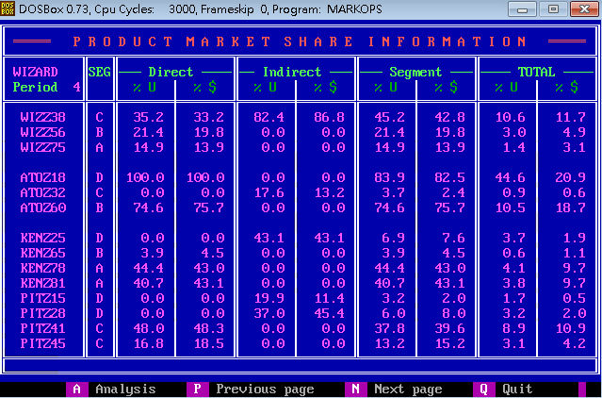
Company | Product | Seg | UDS_P | MDS_P | UIS_P | MIS_P | US_P | MS_P | UTS_P | MTS_P
W | Z38 | C | 35.2 | 33.2 | 82.4 | 86.8 | 45.2 | 42.8 | 10.6 | 11.7
W | Z56 | B | 21.4 | 19.8 | 0 | 0 | 21.4 | 19.8 | 3 | 4.9
W | Z75 | A | 14.9 | 13.9 | 0 | 0 | 14.9 | 13.9 | 1.4 | 3.1
A | Z18 | D | 100 | 100 | 0 | 0 | 83.9 | 82.5 | 44.6 | 20.9
A | Z32 | C | 0 | 0 | 17.6 | 13.2 | 3.7 | 2.4 | 0.9 | 0.6
A | Z60 | B | 74.6 | 75.7 | 0 | 0 | 74.6 | 75.7 | 10.5 | 18.7
K | Z25 | D | 0 | 0 | 43.1 | 43.1 | 6.9 | 7.6 | 3.7 | 1.9
K | Z65 | B | 3.9 | 4.5 | 0 | 0 | 3.9 | 4.5 | 0.6 | 1.1
K | Z78 | A | 44.4 | 43 | 0 | 0 | 44.4 | 43 | 4.1 | 9.7
K | Z81 | A | 40.7 | 43.1 | 0 | 0 | 40.7 | 43.1 | 3.8 | 9.7
P | Z15 | D | 0 | 0 | 19.9 | 11.4 | 3.2 | 2 | 1.7 | 0.5
P | Z28 | D | 0 | 0 | 37 | 45.4 | 6 | 8 | 3.2 | 2
P | Z41 | C | 48 | 48.3 | 0 | 0 | 37.8 | 39.6 | 8.9 | 10.9
P | Z45 | C | 16.8 | 18.5 | 0 | 0 | 13.2 | 15.2 | 3.1 | 4.2

G_ProductPosi
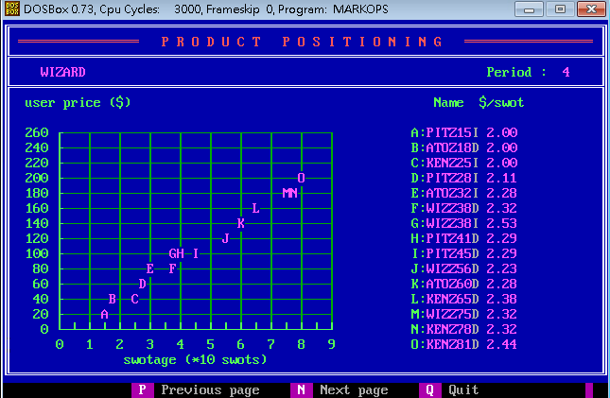
Company | Product | SM | USWOT
P | Z15 | I | 2
A | Z18 | D | 2
K | Z25 | I | 2
P | Z28 | I | 2.11
A | Z32 | I | 2.28
W | Z38 | D | 2.32
W | Z38 | I | 2.53
P | Z41 | D | 2.29
P | Z45 | D | 2.29
W | Z56 | D | 2.23
A | Z60 | D | 2.28
K | Z65 | D | 2.38
W | Z75 | D | 2.32
K | Z78 | D | 2.32
K | Z81 | D | 2.44

H_CompetitiveDirect
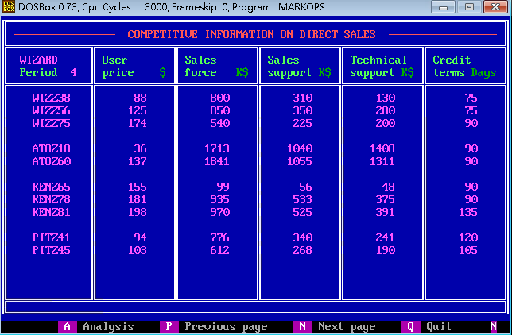
Company | Product | UP | SF | SS | TS | CT
W | Z38 | 88 | 800 | 310 | 130 | 75
W | Z56 | 125 | 850 | 350 | 280 | 75
W | Z75 | 174 | 540 | 225 | 200 | 90
A | Z18 | 36 | 1713 | 1040 | 1408 | 90
A | Z60 | 137 | 1841 | 1055 | 1311 | 90
K | Z65 | 155 | 99 | 56 | 48 | 90
K | Z78 | 181 | 935 | 533 | 375 | 90
K | Z81 | 198 | 970 | 525 | 391 | 135
P | Z41 | 94 | 776 | 340 | 241 | 120
P | Z45 | 103 | 612 | 268 | 190 | 105

I_CompetitiveIndirect
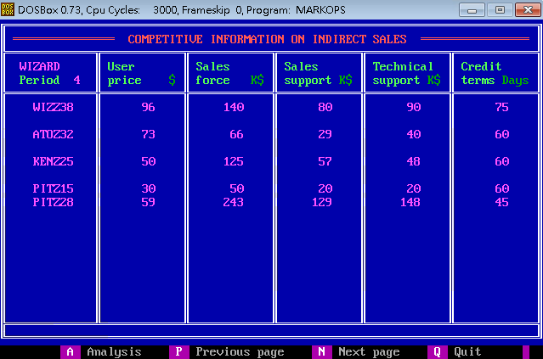
Company | Product | UP | SF | SS | TS | CT
W | Z38 | 96 | 140 | 80 | 90 | 75
A | Z73 | 73 | 66 | 29 | 40 | 60
K | Z25 | 50 | 125 | 57 | 48 | 60
P | Z15 | 30 | 50 | 20 | 20 | 60
P | Z28 | 59 | 243 | 129 | 148 | 45

J_Forecast
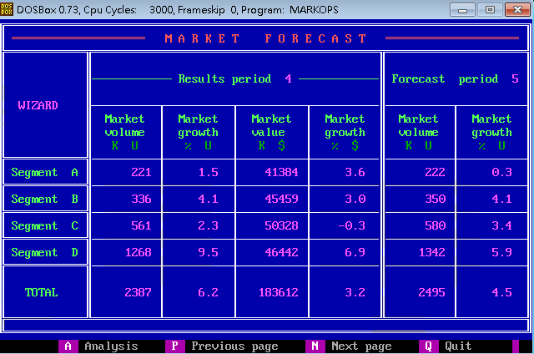
Seg | MV_4 | MVG_4 | MS_4 | MSG_4 | MV_5 | MVG_5
A | 221 | 1.5 | 41384 | 3.6 | 222 | 0.3
B | 336 | 4.1 | 4459 | 3 | 350 | 4.1
C | 561 | 2.3 | 50328 | -3 | 580 | 3.4
D | 1268 | 9.5 | 46442 | 6.9 | 1342 | 5.9
Total | 2387 | 6.2 | 183612 | 3.2 | 2495 | 4.5

K_RD
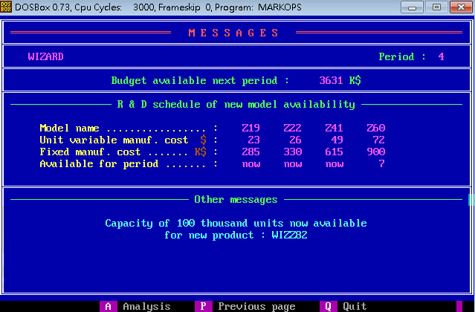
 | Z19 | Z22 | Z41 | Z60
UVMC | 23 | 26 | 49 | 72
MC | 285 | 330 | 615 | 900
Available | now | now | now | 7

Z_Projection
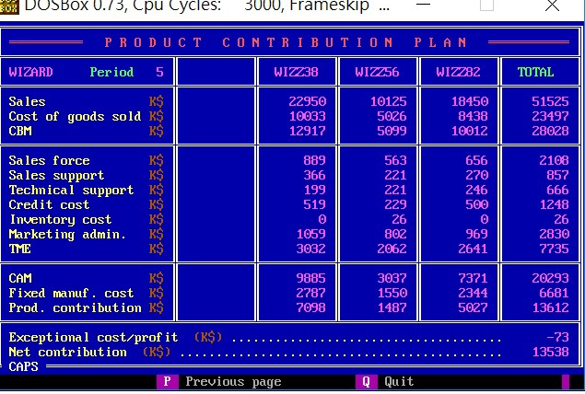
 | Z38 | Z56 | Z75 | Total
S | 22950 | 10125 | 18450 | 51525
CGS | 10033 | 5026 | 8348 | 23497
CBM | 12917 | 5099 | 10012 | 28028
SF | 889 | 563 | 656 | 2108
SS | 366 | 221 | 270 | 857
TS | 199 | 221 | 246 | 666
CC | 519 | 229 | 500 | 1248
INV | 0 | 26 | 0 | 26
ADM | 1059 | 802 | 969 | 2830
TME | 3032 | 2062 | 2641 | 7735
CAM | 9885 | 3037 | 7371 | 20293
FMC | 2787 | 1550 | 2344 | 6681
PC | 7098 | 1487 | 5027 | 13612
ECP |  |  |  | -73
NC |  |  |  | 13538

